bc_nectardechois_pro
Merci de passer vos commandes par mail à commercialisation@nectardechois.fr
ou au 06 99 47 82 84
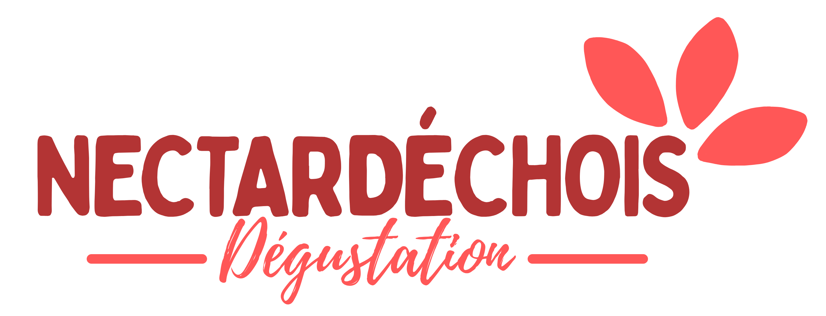 |  | GAMME CARTONS - Professionnels - Tarifs 2026
 |  | CARTON de 6 bouteilles 1 L | Prix en € HT carton de 6 bouteilles 1 L | CARTON de 12 bouteilles 25cL | Prix en € HT carton de 12 bouteilles 25cL | TOTAL
Type | Parfums
Nectar | Abricot |  | 15.85 € |  | 14.35 € | 0.00 €
Nectar | Cerise |  |  |  | 17.50 € | 0.00 €
Nectar | Fraise |  |  |  | 19.45 € | 0.00 €
Nectar | Pêche-abricot |  | 16.50 € |  | 14.85 € | 0.00 €
Nectar | Pêche- blanche |  | 16.50 € |  | 14.85 € | 0.00 €
Nectar | Pêche-jaune |  | 16.50 € |  | 14.85 € | 0.00 €
Nectar | Pêche sanguine |  | 16.50 € |  | 14.85 € | 0.00 €
Nectar | Poire |  |  |  | 14.85 € | 0.00 €
Nectar | Floréal (Fraise, framboise, Mure) |  | 18.00 € |  | 19.00 € | 0.00 €
Nectar | Poire-Pêche |  |  |  | 15.40 € | 0.00 €

Jus | Automne "Pomme, Pêche de Vigne, Coing" |  | 18.60 € |  | 16.25 € | 0.00 €
Jus | Orange |  | 17.15 € |  | 15.40 € | 0.00 €
Jus | Poire |  | 20.80 € |  | 17.40 € | 0.00 €
Jus | Pomme |  | 16.50 € |  | 14.85 € | 0.00 €
Jus | Pomme-abricot |  | 17.15 € |  | 15.40 € | 0.00 €
Jus | Pomme-carotte -50% |  | 9.86 € |  |  | 0.00 €
Jus | Pomme-cassis |  | 19.75 € |  | 16.50 € | 0.00 €
Jus | Pomme-coing |  | 18.50 € |  | 16.15 € | 0.00 €
Jus | Pomme-épices |  | 19.75 € |  |  | 0.00 €
Jus | Pomme-framboise |  |  |  | 17.75 € | 0.00 €
Jus | Pomme-Myrtille |  |  |  | 17.75 €
Jus | Pomme-fraise |  | 19.75 € |  | 16.50 € | 0.00 €
Jus | Pomme-kiwi |  | 18.50 € |  | 16.15 € | 0.00 €
Jus | Pomme-poire |  | 19.75 € |  | 16.50 € | 0.00 €
Jus | Tomate |  |  |  | 17.75 € | 0.00 €

Jus | Pomme* Bio |  | 19.75 € |  |  | 0.00 €
Jus | Raisin* Bio |  |  |  |  | 0.00 €
 | TOTAL CARTONS | 0 |  | 0 | TOTAL HT | 0.00 €
 | * Produits issus de l'agriculture biologique certifiés Ecocert FR-BIO-01 |  |  |  | TOTAL TTC | 0.00 €
 |  | GAMME BIB (Bag In Box)
 |  | BIB 3 Litres | Prix en € HT | BIB 5 Litres | Prix en € HT | TOTAL
Type | Parfums
Jus | Pomme |  | 8.25 |  | 13.75 € | 0.00 €
 | TOTAL BIB | 0 |  |  | TOTAL HT | 0.00 €
 |  |  |  |  | TOTAL TTC | 0.00 €

 | -Tarifs applicables pour 2026
 | - Paiement à réception
 | -Frais de transport selon zone géographique, nous contacter.
 | -Autres conditions : nous consulter (périodicité de livraison, responsabilité transport, acomptes et règlements etc...).
 | - Oranges provenant de la Confiserie SABATON d'Aubenas
 | qui n'utilise que l'écorce pour ses confiseries, non traitées après récolte.

